ESTOQUE MADEIRAS
ESTOQUE DE MADEIRAS

 | MODELO | TOTAL
 | Cadeiras | 26
 | Poltronas | 250
 | Espreguiçadeiras | 25
 | Poltrona Reclinável | 7
 | Denguinho | 102

ESTOQUE DE LIXAS
ESTOQUE DE LIXAS

 |  |  | LIXADEIRA LYNUS |  |  | LIXADEIRA ORBITAL

Quantidade de Lixas Novas

 | LYNUX | TOTAL
 | Lixa 36 | 10 |  | DeValt | TOTAL
 | Lixa 50 | 6 |  | Lixa 150 | 440
 | Lixa 100 | 4 |  | Lixa 220 | 10

 |  |  | LIXADEIRA MAQUITA

Quantidade de Lixas novas
 | MAQUITA | TOTAL
 | Lixa 40 | 8 |  |  | Muito bom
 | Lixa 60 | 10
 | Lixa120 | 10 |  |  | Bom
 | Lixa 220 | 15
 |  |  |  |  | Regular

 |  |  |  |  | Insatisfatório

ESTOQUE GERAL
ESTOQUE GERAL
Marcenaria Dengō

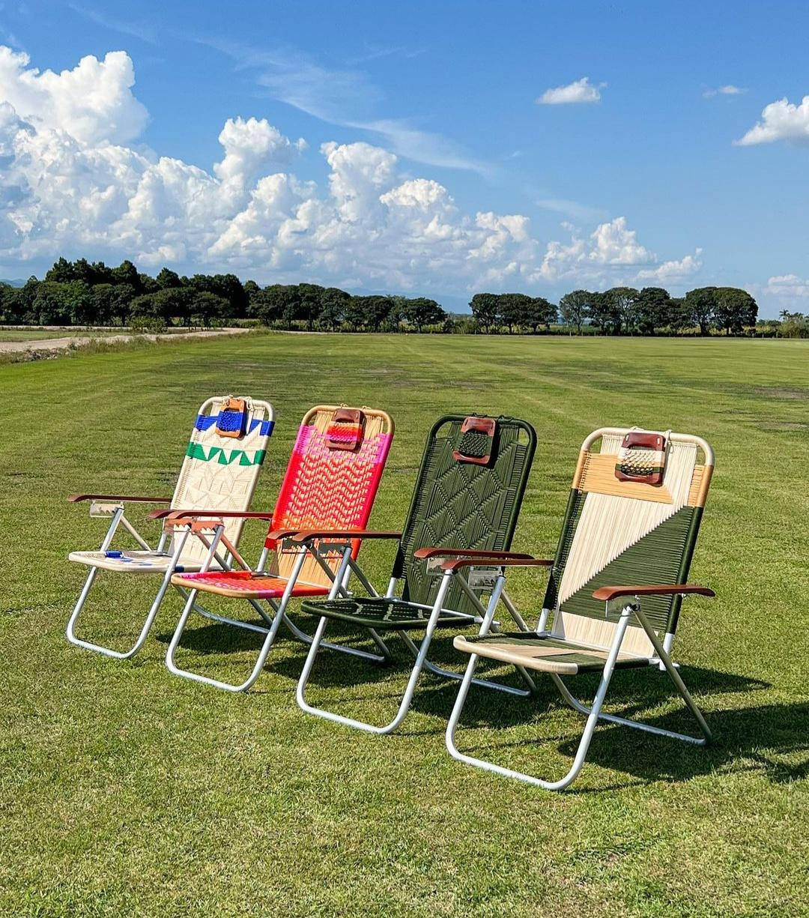
 |  |  | PARAFUSOS

Quantidade de Parafusos
 | MODELO | TOTAL (unt)
 | 2" | 0
 | 1 1/4" | 2000
 | 1 1/2" | 1000
 | 7/8" | 0
 | 5/8" | 350
 | Denguinho | 850

 | RESOLUÇÃO
 | É necessário efetuar a compra
 | de mais parafusos (2",7/8" e 5/8").

 |  |  | PORCAS, ARRUELAS E CANTONEIRAS

Estoque geral
 | ITENS | TOTAL (unt)
 | Porca Fixa | 15
 | Porca Sextavada | 4000
 | Arruela Lisa | 0
 | Cantoneira 1" | 500
 | Cantoneira 1 1/2" | 200

 | RESOLUÇÃO
 | Efetuar a compra dos ítens
 | com baixas unidades.

 |  |  | OUTROS

Quantidade de Ítens
 | ÍTENS | TOTAL
 | Cola teckbond | 0
 | Discos de corte | 29
 | Chapas de alumínio | 107
 | Óleo Mineral | 0
 | Tinta Branca | 1

 | RESOLUÇÃO
 | Efetuar a compra dos ítens
 | com baixas unidades.

 | Nivelamento de Estoque

 | Muito bom

 | Bom

 | Regular

 | Insatisfatório

 | UNT (Unidades)

 |  |  |  | Este arquivo será modificado e salvo pelo GItHub

